WorldLifeParzelle
Anzugebener Wert | Einheit | Wert | Bemerkung | Link | Abfragedatum
Acht Tonnen sollen diese Rucksäcke‘ bei Mittelklasse-PKW‘ wiegen | tCO2 | 8 |  | https://www.carbon-connect.ch/resources/co2-fussabdruck/neues-auto | 2025-05-23
Besonders die Heimkehrer von Fernreisen‘ bringen einen mehrere Tonnen schweren CO2-Fußabdruck für Hin-und Rückflug‘ mit nach Hause | tCO2/(einfacher Flug München-Bangkok) | 1.4 |  | https://www.faz.net/aktuell/wirtschaft/klima-nachhaltigkeit/letzte-generation-wie-man-fluege-auch-kompensieren-kann-18652119.html | 2025-01-27
die UN-Klimakonferenz‘ im Dezember 2015 in Paris‘. Seinerzeit einigten sich 197 Staaten auf ein neues, globales Klimaschutzabkommen |  |  |  | https://www.bmuv.de/fileadmin/Daten_BMU/Download_PDF/Klimaschutz/paris_abkommen_bf.pdf | 2025-05-23
Weltweites CO2 Restbudget im Jahr 2024 zur Einhaltung des 1,5°-Zieles | GtCO2 | 250 |  | Studie: CO2-Budget nur halb so groß wie im IPCC-Bericht angegeben | 2025-01-03
Deutsche CO2 Emissionen 2022 | GtCO2 | 0.612 |  | https://www.iea.org/countries/germany | 2025-01-27
Wir verbrauchen mehr Ressourcen als uns die Erde zur Verfügung stellt |  |  |  | https://de.wikipedia.org/wiki/Erd%C3%BCberlastungstag | 2025-01-27
Earthrise - Bild der NASA |  |  |  | https://www.nasa.gov/image-article/earthrise-3/ | 2025-09-19
Das Crewmitglied Bill Anders beschreibt die Umrundung des Mondes |  |  |  | https://www-pbs-org.translate.goog/wgbh/americanexperience/features/moon-looking-moon-apollo-8/?_x_tr_sl=en&_x_tr_tl=de&_x_tr_hl=de&_x_tr_pto=rq | 2025-01-27
Der Posten des Inselvogts als einzigem Bewohner wurde allerdings 2018 abgeschafft. |  |  |  | https://www.haz.de/lokales/umland/wunstorf/die-fuerstliche-hofkammer-schafft-den-inselvogt-ab-NM7YUUUQI4K5LLAJCSCDXTT5XM.html | 2025-09-20
733 Millionen von Mangelernährung betroffenen Menschen | Millionen | 733 |  | https://www.unicef.de/informieren/aktuelles/presse/-/jeder-elfte-mensch-von-hunger-betroffen/358414 | 2025-05-23
Jährlich werden pro Person in Deutschland zudem etwa sieben Hühner verzehrt |  |  |  | https://de.statista.com/statistik/daten/studie/494476/umfrage/schlachtungen-von-huehnern-in-der-eu-nach-laendern/ | 2025-01-27
Jährlich wird pro Person in Deutschland zudem etwa ein Drittel von einem Mastschwein verzehrt |  |  |  | https://de.statista.com/statistik/daten/studie/38140/umfrage/pro-kopf-verbrauch-von-schweinefleisch-in-deutschland/ | 2025-01-27
Sie müssten eine voll befüllte Badewanne‘ voll Rohöl‘ aus Ihrer World-Life-Parzelle fördern |  |  |  | Reiter "Primärenergie"
Der Erdüberlastungstag ist „der Tag des laufenden Kalenderjahres, an dem die menschliche Nachfrage nach nachwachsenden Rohstoffen das Angebot und die Kapazität der Erde zur Reproduktion dieser Ressourcen in diesem Jahr übersteigt |  |  |  | https://de.wikipedia.org/wiki/Erd%C3%BCberlastungstag#Deutschland | 2025-01-27
Im Jahr 2009 stellte eine Gruppe von Wissenschaftlern und Forscherinnen das Konzept der planetaren Grenzen vor. |  |  |  | https://de.wikipedia.org/wiki/Planetare_Grenzen | 2025-05-24
Sie kennen bestimmt den Lemminge-Mythos |  |  |  | https://de.wikipedia.org/wiki/Wei%C3%9Fe_Wildnis | 2025-01-27

Berechnung der World-Life-Parzelle
Durchmesser der Erde | km | 12,756 |  | https://de.wikipedia.org/wiki/Erde | 2025-07-27
Oberfläche der Erde | km² | 511,207,573
Anteil Wasserfläche | % | 70.7 |  | https://de.wikipedia.org/wiki/Erdoberfl%C3%A4che | 2025-07-27
Landfläche der Erde | km² | 149,783,819
Anzahl Menschen am 1.7.2024 | Milliarden | 8.16 |  | https://www.destatis.de/DE/Themen/Laender-Regionen/Internationales/Thema/bevoelkerung-arbeit-soziales/bevoelkerung/Weltbevoelkerung.html | 2024-12-26
Zunahme Erdbevölkerung pro Jahr | Millionen | 65.8 |  | https://de.statista.com/themen/75/weltbevoelkerung/ | 2024-12-26
World-Life-Parzelle
Fläche pro Mensch im Jahr 2024 | m² | 62648
Fläche pro Mensch Folgejahr | m² | 62147
Abnahme Fläche pro Jahr | m² | 501
Landfläche pro Mensch | m² | 18356
Daten für den Vergleich zum Sportplatz
Fläche Sportplatz mit 400m-Bahn, Rechteck | m² | 16364
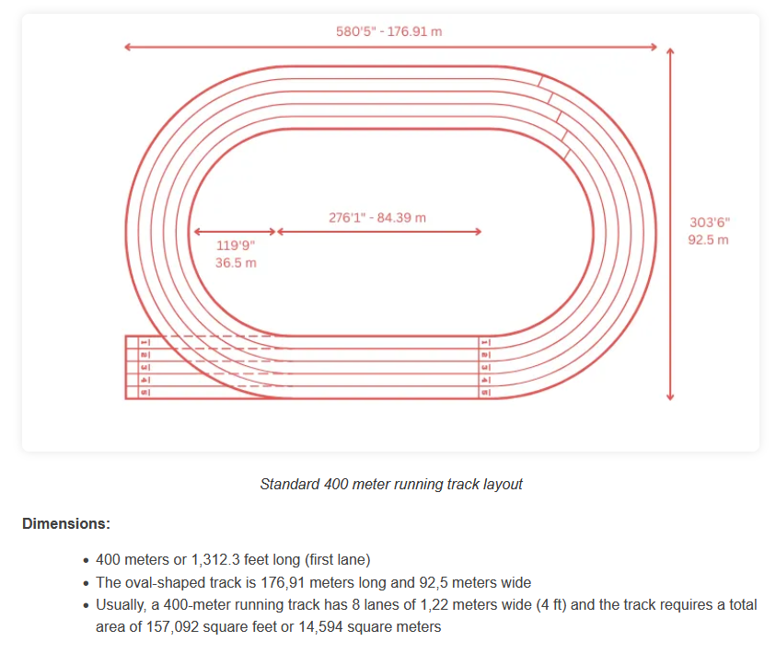
Fläche Sportplatz mit 400m-Bahn, ohne äußere Ecken | m² | 14594 | Dieser Wert wird als Bezug verwendet | https://sportsvenuecalculator.com/knowledge/running-track/running-track-dimensions-and-layout-guide/ | 2025-07-06
Fläche Fußballfeld (Sportplatz, Innenbereich) | m² | 10346
Flächenanteil 400m-Bahn am Sportplatz | % | 29% | Das entspricht ziemlich genau dem Wüstenanteil der Erdoberfläche
Fläche Fußballplatz Minimum | m² | 4050 |  | https://de.wikipedia.org/wiki/Spielfeld | 2025-07-27
Fläche Fußballplatz Maximum | m² | 10800 |  | https://de.wikipedia.org/wiki/Spielfeld | 2025-07-27
Fläche Fußballplatz, international üblich | m² | 7140 |  | https://de.wikipedia.org/wiki/Spielfeld | 2025-07-27
Sportplätze pro Mensch |  | 4.29
Unschärfe durch Normierung auf 4 Sportplätze pro Mensch |  | 4 | Es geht um Überschlagswerte
Angenommene Fläche pro Mensch nach Normierung | m² | 58376
Sportplätze im Meer |  | 2.828
Wasserfläche | m² | 41272
Landfläche | m² | 17104
Wüstenanteil der Erdoberfläche | % | 33 |  | https://www-vedantu-com.translate.goog/question-answer/how-much-of-the-earths-surface-is-desert-class-9-social-science-cbse-5fed56f0e9fb3d341910460d?_x_tr_sl=en&_x_tr_tl=de&_x_tr_hl=de&_x_tr_pto=rq&_x_tr_hist=true | 2024-12-28
Sportplätze als Wüste |  | 0.38676
Wüstenfläche | m² | 5644
Fruchtbare Sportplätze (ohne Wüstenfläche) |  | 0.78524
Fruchtbare Fläche pro Mensch | m² | 11460
Landfläche gemäß Quelle | km² | 134,000,000 |  | https://de.statista.com/statistik/daten/studie/1176219/umfrage/agrarflaechen-und-der-waldflaechen-weltweit/ | 2025-07-30
Waldfläche weltweit | km² | 40,439,640 |  | https://de.statista.com/statistik/daten/studie/1176219/umfrage/agrarflaechen-und-der-waldflaechen-weltweit/ | 2025-07-30
Fruchtbare Fläche Wald | % | 45%
Fruchtbare Fläche Wald | m² | 5162
Agrarfläche weltweit | km² | 47,993,090 |  | https://de.statista.com/statistik/daten/studie/1176219/umfrage/agrarflaechen-und-der-waldflaechen-weltweit/ | 2025-07-30
Fruchtbare Fläche Landwirtschaft | % | 53%
Fruchtbare Fläche Landwirtschaft | m² | 6126

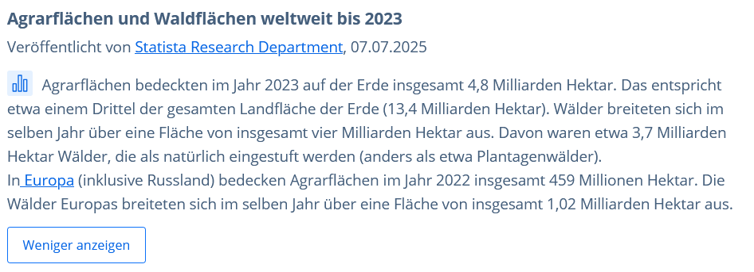

KeelingKurve
Anzugebener Wert | Einheit | Wert | Bemerkung | Link | Abfragedatum
Herunter geladene Datei Keeling Kurve |  | 2-4_abb_langzeitreihen-konz_2024-05-17.xlsx |  | https://www.umweltbundesamt.de/daten/klima/atmosphaerische-treibhausgas-konzentrationen#kohlendioxid- | 2024-12-28
Masse der Schicht aus reinem CO2 | t | 425.73760757
Vom Meer aufgenommener CO2-Anteil | % | 30.5 | "27 % bis 34 % der anthropogenen CO2-Emissionen von den Ozeanen aufgenommen wurden." | Versauerung der Meere – Wikipedia | 2025-01-02
Weltweit
Primärenergieverbrauch weltweit pro Person und Tag | KWh/Tag | 55.771928254
Deckungsgrad des Endenergieverbrauchs in Deutschland 2023 | % | 19
Primärenergieverbrauch weltweit pro Monat bei Teilversorgung mit regenerativen Energien | KWh/Tag | 45.175261886
CO2-Ausstoß beim Verbrennen von Rohöl mit einem Brennwert von 1 KWh | g(CO2)/KWh(PE) | 263.9 |  | Spezifische Kohlendioxidemissionen verschiedener Brennstoffe | 2025-01-02
CO2-Ausstoß pro Jahr | t/Jahr | 4.3514393382
CO2-Aufnahme im Meer | t/Jahr | 1.3271889982
Prozentuale Zunahme des CO2-Gehalts pro Jahr | %/Jahr | 0.71035545987
Gegenprobe
CO2-Emissionen 2023 weltweit | Gt/Jahr | 37.4 |  | Executive Summary – CO2 Emissions in 2023 – Analysis - IEA | 2025-01-02
Anzahl Menschen am 1.7.2024 | Milliarden | 8.16 | 0 | https://www.destatis.de/DE/Themen/Laender-Regionen/Internationales/Thema/bevoelkerung-arbeit-soziales/bevoelkerung/Weltbevoelkerung.html | 45652
CO2-Emissionen 2023 pro Mensch | t/Jahr | 4.5833333333
Primärenergieverbrauch Deutschland pro Monat bei Teilversorgung mit regenerativen Energien in Liter Rohöl pro Tag | l/Tag | 239.61782086
Primärenergieverbrauch weltweit pro Monat bei Teilversorgung mit regenerativen Energien in Liter Rohöl pro Tag | l/Tag | 129.47911117
Mehrverbrauch Deutschlands im Vergleich zum weltweiten Verbrauch | % | 185.06291764
Abschätzung Grenzwert CO2-Konzentration zur Einhaktung des 1,5° Zieles
Weltweites CO2 Restbudget im Jahr 2024 zur Einhaltung des 1,5°-Zieles | GtCO2 | 250
Vom Meer aufgenommener CO2-Anteil des Restbugets | Gt | 76.25
CO2-Restbudget in der Atmosphäre der Life-Balance-Parzelle | t | 21.292892157
Abgeschätzter Grenzwert CO2-Konzentration zur Einhatung des 1,5° Zieles | ppm | 443.63096606
Datum | Messwerte, Hawaii | Messwerte, Mittelwert | World-Life-Atmosphäre, weltweit | World-Life-Atmosphäre, Deutschland | 1,5°C Ziel von 2015 | Anstieg des Mittelwertes während der letzten 12 Monate | Prozentualer Anstieg des Mittelwertes während der letzten 12 Monate
1958-01-01
1958-02-01
1958-03-01 | 315.710 |  |  |  |  |  |  | 2036-01-01 | 49675.00
1958-04-01 | 317.450 |  |  |  |  |  |  | 2035-01-01 | 49310.00
1958-05-01 | 317.510 |  |  |  |  |  |  | 21186.00
 | Messwerte, Hawaii | Messwerte, Mittelwert | World-Life-Atmosphäre, weltweit | World-Life-Atmosphäre, Deutschland | 1,5°C Ziel von 2015
1958-01-01
1958-02-01
1958-03-01 | 315.710
1958-04-01 | 317.450
1958-05-01 | 317.510
1958-06-01 | 317.270
1958-07-01 | 315.870
1958-08-01 | 314.930 | 315.37
1958-09-01 | 313.210 | 315.44833333
1958-10-01 | 312.420 | 315.47083333
1958-11-01 | 313.330 | 315.53583333
1958-12-01 | 314.670 | 315.60916667
1959-01-01 | 315.580 | 315.665
1959-02-01 | 316.490 | 315.65416667
1959-03-01 | 316.650 | 315.70666667
1959-04-01 | 317.720 | 315.7825
1959-05-01 | 318.290 | 315.90583333
1959-06-01 | 318.150 | 315.98166667
1959-07-01 | 316.540 | 316.0525
1959-08-01 | 314.800 | 316.09333333
1959-09-01 | 313.840 | 316.17083333
1959-10-01 | 313.330 | 316.28
1959-11-01 | 314.810 | 316.425
1959-12-01 | 315.580 | 316.54416667
1960-01-01 | 316.430 | 316.68083333
1960-02-01 | 316.980 | 316.7725
1960-03-01 | 317.580 | 316.8
1960-04-01 | 319.030 | 316.84166667
1960-05-01 | 320.030 | 316.8575
1960-06-01 | 319.580 | 316.90833333
1960-07-01 | 318.180 | 316.94666667
1960-08-01 | 315.900 | 317.00666667
1960-09-01 | 314.170 | 317.08666667
1960-10-01 | 313.830 | 317.12416667
1960-11-01 | 315.000 | 317.17
1960-12-01 | 316.190 | 317.18583333
1961-01-01 | 316.890 | 317.2175
1961-02-01 | 317.700 | 317.29166667
1961-03-01 | 318.540 | 317.36
1961-04-01 | 319.480 | 317.48333333
1961-05-01 | 320.580 | 317.575
1961-06-01 | 319.770 | 317.64333333
1961-07-01 | 318.560 | 317.73083333
1961-08-01 | 316.790 | 317.80166667
1961-09-01 | 314.990 | 317.89666667
1961-10-01 | 315.310 | 317.9875
1961-11-01 | 316.100 | 318.02416667
1961-12-01 | 317.010 | 318.095
1962-01-01 | 317.940 | 318.1825
1962-02-01 | 318.550 | 318.23333333
...
1958-06-01 | 317.270
 | Messwerte, Hawaii | Messwerte, Mittelwert
1958-01-01
1958-02-01
1958-03-01 | 315.710
1958-04-01 | 317.450
1958-05-01 | 317.510
1958-06-01 | 317.270
1958-07-01 | 315.870
1958-08-01 | 314.930 | 315.37
1958-09-01 | 313.210 | 315.44833333
1958-10-01 | 312.420 | 315.47083333
1958-11-01 | 313.330 | 315.53583333
1958-12-01 | 314.670 | 315.60916667
1959-01-01 | 315.580 | 315.665
1959-02-01 | 316.490 | 315.65416667
1959-03-01 | 316.650 | 315.70666667
1959-04-01 | 317.720 | 315.7825
1959-05-01 | 318.290 | 315.90583333
1959-06-01 | 318.150 | 315.98166667
1959-07-01 | 316.540 | 316.0525
1959-08-01 | 314.800 | 316.09333333
1959-09-01 | 313.840 | 316.17083333
1959-10-01 | 313.330 | 316.28
1959-11-01 | 314.810 | 316.425
1959-12-01 | 315.580 | 316.54416667
1960-01-01 | 316.430 | 316.68083333
1960-02-01 | 316.980 | 316.7725
1960-03-01 | 317.580 | 316.8
1960-04-01 | 319.030 | 316.84166667
1960-05-01 | 320.030 | 316.8575
1960-06-01 | 319.580 | 316.90833333
1960-07-01 | 318.180 | 316.94666667
1960-08-01 | 315.900 | 317.00666667
1960-09-01 | 314.170 | 317.08666667
1960-10-01 | 313.830 | 317.12416667
1960-11-01 | 315.000 | 317.17
1960-12-01 | 316.190 | 317.18583333
1961-01-01 | 316.890 | 317.2175
1961-02-01 | 317.700 | 317.29166667
1961-03-01 | 318.540 | 317.36
1961-04-01 | 319.480 | 317.48333333
1961-05-01 | 320.580 | 317.575
1961-06-01 | 319.770 | 317.64333333
1961-07-01 | 318.560 | 317.73083333
1961-08-01 | 316.790 | 317.80166667
1961-09-01 | 314.990 | 317.89666667
1961-10-01 | 315.310 | 317.9875
1961-11-01 | 316.100 | 318.02416667
1961-12-01 | 317.010 | 318.095
1962-01-01 | 317.940 | 318.1825
1962-02-01 | 318.550 | 318.23333333
...
1958-07-01 | 315.870
1958-08-01 | 314.930 | 315.37
1958-09-01 | 313.210 | 315.44833333
1958-10-01 | 312.420 | 315.47083333
1958-11-01 | 313.330 | 315.53583333
1958-12-01 | 314.670 | 315.60916667
1959-01-01 | 315.580 | 315.665
1959-02-01 | 316.490 | 315.65416667
1959-03-01 | 316.650 | 315.70666667
1959-04-01 | 317.720 | 315.7825
1959-05-01 | 318.290 | 315.90583333
1959-06-01 | 318.150 | 315.98166667
1959-07-01 | 316.540 | 316.0525
1959-08-01 | 314.800 | 316.09333333 |  |  |  | 0.72333333333 | 0.23%
1959-09-01 | 313.840 | 316.17083333 |  |  |  | 0.7225 | 0.23%
1959-10-01 | 313.330 | 316.28 |  |  |  | 0.80916666667 | 0.26%
1959-11-01 | 314.810 | 316.425 |  |  |  | 0.88916666667 | 0.28%
1959-12-01 | 315.580 | 316.54416667 |  |  |  | 0.935 | 0.30%
1960-01-01 | 316.430 | 316.68083333 |  |  |  | 1.0158333333 | 0.32%
1960-02-01 | 316.980 | 316.7725 |  |  |  | 1.1183333333 | 0.35%
1960-03-01 | 317.580 | 316.8 |  |  |  | 1.0933333333 | 0.35%
1960-04-01 | 319.030 | 316.84166667 |  |  |  | 1.0591666667 | 0.33%
1960-05-01 | 320.030 | 316.8575 |  |  |  | 0.95166666667 | 0.30%
1960-06-01 | 319.580 | 316.90833333 |  |  |  | 0.92666666667 | 0.29%
1960-07-01 | 318.180 | 316.94666667 |  |  |  | 0.89416666667 | 0.28%
1960-08-01 | 315.900 | 317.00666667 |  |  |  | 0.91333333333 | 0.29%
1960-09-01 | 314.170 | 317.08666667 |  |  |  | 0.91583333333 | 0.29%
1960-10-01 | 313.830 | 317.12416667 |  |  |  | 0.84416666667 | 0.27%
1960-11-01 | 315.000 | 317.17 |  |  |  | 0.745 | 0.23%
1960-12-01 | 316.190 | 317.18583333 |  |  |  | 0.64166666667 | 0.20%
1961-01-01 | 316.890 | 317.2175 |  |  |  | 0.53666666667 | 0.17%
Anstieg des Mittelwertes pro Jahr
 | Bemerkung
Herunter geladene Datei Keeling Kurve
Masse der Schicht aus reinem CO2
Vom Meer aufgenommener CO2-Anteil
Weltweit
Primärenergieverbrauch weltweit pro Person und Tag
Deckungsgrad des Endenergieverbrauchs in Deutschland 2023
Primärenergieverbrauch weltweit pro Monat bei Teilversorgung mit regenerativen Energien
CO2-Ausstoß beim Verbrennen von Rohöl mit einem Brennwert von 1 KWh
CO2-Ausstoß pro Jahr
CO2-Aufnahme im Meer
Prozentuale Zunahme des CO2-Gehalts pro Jahr
Gegenprobe
CO2-Emissionen 2023 weltweit
Anzahl Menschen am 1.7.2024
CO2-Emissionen 2023 pro Mensch
Primärenergieverbrauch Deutschland pro Monat bei Teilversorgung mit regenerativen Energien in Liter Rohöl pro Tag
Primärenergieverbrauch weltweit pro Monat bei Teilversorgung mit regenerativen Energien in Liter Rohöl pro Tag
Mehrverbrauch Deutschlands im Vergleich zum weltweiten Verbrauch
Abschätzung Grenzwert CO2-Konzentration zur Einhaktung des 1,5° Zieles
Weltweites CO2 Restbudget im Jahr 2024 zur Einhaltung des 1,5°-Zieles
Vom Meer aufgenommener CO2-Anteil des Restbugets
CO2-Restbudget in der Atmosphäre der Life-Balance-Parzelle
Abgeschätzter Grenzwert CO2-Konzentration zur Einhatung des 1,5° Zieles
Datum | 0
01-1958
02-1958
03-1958
04-1958
05-1958
06-1958
07-1958
08-1958
09-1958
10-1958
11-1958
12-1958
01-1959
02-1959
03-1959
04-1959
05-1959
06-1959
07-1959
08-1959 | 0.72333333333
09-1959 | 0.7225
10-1959 | 0.80916666667
11-1959 | 0.88916666667
12-1959 | 0.935
01-1960 | 1.0158333333
02-1960 | 1.1183333333
...
1961-02-01 | 317.700 | 317.29166667 |  |  |  | 0.51916666667 | 0.16%
1961-03-01 | 318.540 | 317.36 |  |  |  | 0.56 | 0.18%
1961-04-01 | 319.480 | 317.48333333 |  |  |  | 0.64166666667 | 0.20%
1961-05-01 | 320.580 | 317.575 |  |  |  | 0.7175 | 0.23%
1961-06-01 | 319.770 | 317.64333333 |  |  |  | 0.735 | 0.23%
1961-07-01 | 318.560 | 317.73083333 |  |  |  | 0.78416666667 | 0.25%
1961-08-01 | 316.790 | 317.80166667 |  |  |  | 0.795 | 0.25%
1961-09-01 | 314.990 | 317.89666667 |  |  |  | 0.81 | 0.25%
1961-10-01 | 315.310 | 317.9875 |  |  |  | 0.86333333333 | 0.27%
1961-11-01 | 316.100 | 318.02416667 |  |  |  | 0.85416666667 | 0.27%
1961-12-01 | 317.010 | 318.095 |  |  |  | 0.90916666667 | 0.29%
1962-01-01 | 317.940 | 318.1825 |  |  |  | 0.965 | 0.30%
1962-02-01 | 318.550 | 318.23333333 |  |  |  | 0.94166666667 | 0.30%
1962-03-01 | 319.680 | 318.3375 |  |  |  | 0.9775 | 0.31%
1962-04-01 | 320.570 | 318.34666667 |  |  |  | 0.86333333333 | 0.27%
1962-05-01 | 321.020 | 318.39583333 |  |  |  | 0.82083333333 | 0.26%
1962-06-01 | 320.620 | 318.45333333 |  |  |  | 0.81 | 0.25%
1962-07-01 | 319.610 | 318.52 |  |  |  | 0.78916666667 | 0.25%
1962-08-01 | 317.400 | 318.56333333 |  |  |  | 0.76166666667 | 0.24%
1962-09-01 | 316.240 | 318.57833333 |  |  |  | 0.68166666667 | 0.21%
1962-10-01 | 315.420 | 318.64583333 |  |  |  | 0.65833333333 | 0.21%
1962-11-01 | 316.690 | 318.7475 |  |  |  | 0.72333333333 | 0.23%
1962-12-01 | 317.700 | 318.82 |  |  |  | 0.725 | 0.23%
1963-01-01 | 318.740 | 318.83083333 |  |  |  | 0.64833333333 | 0.20%
1963-02-01 | 319.070 | 318.86166667 |  |  |  | 0.62833333333 | 0.20%
1963-03-01 | 319.860 | 318.85916667 |  |  |  | 0.52166666667 | 0.16%
1963-04-01 | 321.380 | 318.90666667 |  |  |  | 0.56 | 0.18%
1963-05-01 | 322.240 | 318.93833333 |  |  |  | 0.5425 | 0.17%
1963-06-01 | 321.490 | 318.9925 |  |  |  | 0.53916666667 | 0.17%
1963-07-01 | 319.740 | 319.06166667 |  |  |  | 0.54166666667 | 0.17%
1963-08-01 | 317.770 | 319.1425 |  |  |  | 0.57916666667 | 0.18%
1963-09-01 | 316.210 | 319.21666667 |  |  |  | 0.63833333333 | 0.20%
1963-10-01 | 315.990 | 319.255 |  |  |  | 0.60916666667 | 0.19%
1963-11-01 | 317.070 | 319.25583333 |  |  |  | 0.50833333333 | 0.16%
1963-12-01 | 318.350 | 319.28916667 |  |  |  | 0.46916666667 | 0.15%
1964-01-01 | 319.570 | 319.3475 |  |  |  | 0.51666666667 | 0.16%
1964-02-01 | 320.040 | 319.42416667 |  |  |  | 0.5625 | 0.18%
1964-03-01 | 320.750 | 319.46583333 |  |  |  | 0.60666666667 | 0.19%
1964-04-01 | 321.840 | 319.53916667 |  |  |  | 0.6325 | 0.20%
...

KeelingKurveSeit1800
Jahr | Messwerte Keeling-Kurve | Mittelwerte ab Messung | Mittelwerte vor Messung | Steigung | Ansatz Parabel 3. Ordnung | f(x) = a x³ + bx² + cx + d
1800 |  |  | 280 | 0 | Randbedingungen | f(0) = | 280
1800 |  |  | 279.99999882 |  |  | f(159) = | 315.665
1800 |  |  | 279.99999532 |  |  | f'(0) = | 0
1800 |  |  | 279.99998951 |  |  | f'(159) = | 0.72333333333
 | Messwerte Keeling-Kurve | Mittelwerte ab Messung | Mittelwerte vor Messung
1800 |  |  | 280
1800 |  |  | 279.99999882
1800 |  |  | 279.99999532
1800 |  |  | 279.99998951
1800 |  |  | 279.99998145
1800 |  |  | 279.99997116
1800 |  |  | 279.99995867
1801 |  |  | 279.99994403
1801 |  |  | 279.99992726
1801 |  |  | 279.99990841
1801 |  |  | 279.9998875
1801 |  |  | 279.99986457
1801 |  |  | 279.99983966
1801 |  |  | 279.99981279
1801 |  |  | 279.99978401
1801 |  |  | 279.99975335
1801 |  |  | 279.99972084
1801 |  |  | 279.99968652
1801 |  |  | 279.99965042
1802 |  |  | 279.99961257
1802 |  |  | 279.99957302
1802 |  |  | 279.99953179
1802 |  |  | 279.99948892
1802 |  |  | 279.99944445
1802 |  |  | 279.9993984
1802 |  |  | 279.99935082
1802 |  |  | 279.99930174
1802 |  |  | 279.99925119
1802 |  |  | 279.99919921
1802 |  |  | 279.99914583
1802 |  |  | 279.99909108
1803 |  |  | 279.99903501
1803 |  |  | 279.99897764
1803 |  |  | 279.99891901
1803 |  |  | 279.99885915
1803 |  |  | 279.99879811
1803 |  |  | 279.9987359
1803 |  |  | 279.99867258
1803 |  |  | 279.99860816
1803 |  |  | 279.9985427
1803 |  |  | 279.99847621
1803 |  |  | 279.99840875
1803 |  |  | 279.99834033
1804 |  |  | 279.99827099
1804 |  |  | 279.99820078
1804 |  |  | 279.99812972
1804 |  |  | 279.99805785
1804 |  |  | 279.9979852
1804 |  |  | 279.99791181
1804 |  |  | 279.99783772
...
1800 |  |  | 279.99998145 |  |  | a | 9.9435800719E-06
1800 |  |  | 279.99997116 |  |  | b | -0.00017028598552
1800 |  |  | 279.99995867 |  |  | c | 0
1801 |  |  | 279.99994403 |  |  | d | 280
1801 |  |  | 279.99992726
1801 |  |  | 279.99990841
1801 |  |  | 279.9998875
1801 |  |  | 279.99986457
1801 |  |  | 279.99983966
1801 |  |  | 279.99981279
1801 |  |  | 279.99978401
1801 |  |  | 279.99975335
1801 |  |  | 279.99972084
1801 |  |  | 279.99968652
1801 |  |  | 279.99965042
1802 |  |  | 279.99961257
1802 |  |  | 279.99957302
1802 |  |  | 279.99953179
1802 |  |  | 279.99948892
1802 |  |  | 279.99944445
1802 |  |  | 279.9993984
1802 |  |  | 279.99935082
1802 |  |  | 279.99930174
1802 |  |  | 279.99925119
1802 |  |  | 279.99919921
1802 |  |  | 279.99914583
1802 |  |  | 279.99909108
1803 |  |  | 279.99903501
1803 |  |  | 279.99897764
1803 |  |  | 279.99891901
1803 |  |  | 279.99885915
1803 |  |  | 279.99879811
1803 |  |  | 279.9987359
1803 |  |  | 279.99867258
1803 |  |  | 279.99860816
1803 |  |  | 279.9985427
1803 |  |  | 279.99847621
1803 |  |  | 279.99840875
...

Erdzeitalter
...
Wert | Bemerkung | Link | Abfragedatum
4000 | 160 | https://de.wikipedia.org/wiki/Mammute | 2024-12-29
4604 | 184.16 | https://de.wikipedia.org/wiki/Cheops-Pyramide | 2024-12-29
4000 | 160 | https://www.planet-wissen.de/kultur/religion/judentum/pwieabraham100.html | 2025-03-09
2588 | 103.52 | https://de.wikipedia.org/wiki/Siddhartha_Gautama | 2025-03-09
2025 | 81
1455 | 58.2 | https://de.wikipedia.org/wiki/Mohammed | 2025-03-09
166 | 6.64

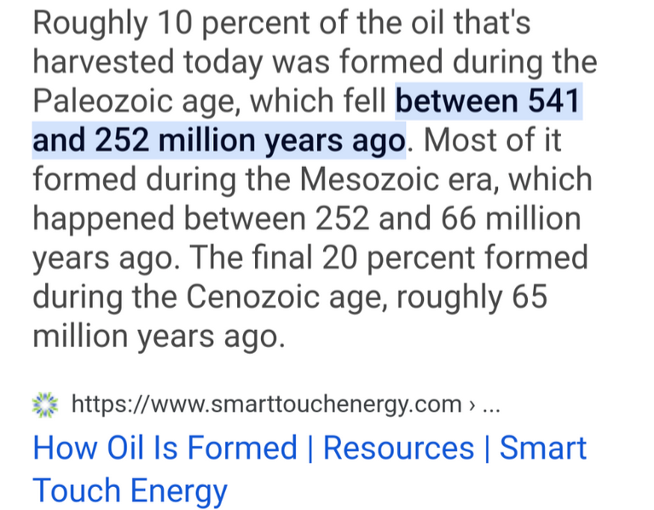
 |  | https://worldoceanreview.com/de/wor-3/oel-gas/wie-und-wo-gefoerdert-wird/ | 2025-04-28
 |  | https://www.erdoelmuseum.de/index.php/technik/98-entstehung-von-erdoel-und-erdgas | 2025-04-28
10% / 70% / 20% | s. Screenshot | https://www.smarttouchenergy.com/resources/how-oil-is-made#:~:text=Roughly%2010%20percent%20of%20the,roughly%2065%20million%20years%20ago. | 2024-12-29
150
51.82%
 |  | https://de.wikipedia.org/wiki/Geologische_Zeitskala | 2024-12-28
 |  | https://de.wikipedia.org/wiki/Quart%C3%A4r_(Geologie) | 2024-12-29

test1 | Test 2 | Test 3 | Test 4 | Anfang | Generationen
-1 | -2 | -3 | -4 | 2.588 | 103520
-2 | -3 | -4 | -5 | 23.03 | 921200
-3 | -4 | -5 | -6 | 66 | 2640000
-4 | -5 | -6 | -7 | 145 | 5800000
-5 | -6 | -7 | -8 | 201.3 | 8052000
-6 | -7 | -8 | -9 | 251.9 | 10076000
-7 | -8 | -9 | -10 | 298.9 | 11956000
-8 | -9 | -10 | -11 | 358.9 | 14356000
-9 | -10 | -11 | -12 | 419.2 | 16768000
-10 | -11 | -12 | -13 | 443.4 | 17736000
-11 | -12 | -13 | -14 | 485.4 | 19416000
-12 | -13 | -14 | -15 | 541 | 21640000

 |  | Anfang
Quartär | -2.588 | 2.588
Neogen | -20.442 | 23.03
Paläogen | -42.97 | 66
Kreide | -79 | 145
Jura | -56.3 | 201.3
Trias | -50.6 | 251.9
Perm | -47 | 298.9
Karbon | -60 | 358.9
Devon | -60.3 | 419.2
Silur | -24.2 | 443.4
Orduvizium | -42 | 485.4
Kambrium | -55.6 | 541

 | Quartär | Neogen | Paläogen | Kreide | Jura | Trias | Perm | Karbon | Devon | Silur | Orduvizium | Kambrium
 | -2.588 | -20.442 | -42.97 | -79 | -56.3 | -50.6 | -47 | -60 | -60.3 | -24.2 | -42 | -55.6
test1 | -1 | -2 | -3 | -4 | -5 | -6 | -7 | -8 | -9 | -10 | -11 | -12
Test 2 | -2 | -3 | -4 | -5 | -6 | -7 | -8 | -9 | -10 | -11 | -12 | -13
Test 3 | -3 | -4 | -5 | -6 | -7 | -8 | -9 | -10 | -11 | -12 | -13 | -14
Test 4 | -4 | -5 | -6 | -7 | -8 | -9 | -10 | -11 | -12 | -13 | -14 | -15
...
test1 | Test 2 | Test 3 | Test 4 | Anfang | Generationen | Bemerkung
-1 | -2 | -3 | -4 | 4 | 160 | Nicht verwendet, weil die Abschnitte für die Grafik zu schmal sind
-2 | -3 | -4 | -5 | 8 | 320 | Nicht verwendet, weil die Abschnitte für die Grafik zu schmal sind
-3 | -4 | -5 | -6 | 12 | 480 | Nicht verwendet, weil die Abschnitte für die Grafik zu schmal sind
-4 | -5 | -6 | -7 | 126 | 5040
 | Meghalayum | Neogrippum | Grönlandium | Tarantium | Ionium | Calabrium | Gelasium
 | -4 | -4 | -4 | -114 | -655 | -1025 | -782
test1 | -1 | -2 | -3 | -4 | -5 | -6 | -7
Test 2 | -2 | -3 | -4 | -5 | -6 | -7 | -8
Test 3 | -3 | -4 | -5 | -6 | -7 | -8 | -9
Test 4 | -4 | -5 | -6 | -7 | -8 | -9 | -10
-5 | -6 | -7 | -8 | 781 | 31240
-6 | -7 | -8 | -9 | 1806 | 72240
 | -8 | -9 | -10 | 2588 | 103520
...
 | Holozän | Tarantium | Ionium | Calabrium | Gelasium
 | -12 | -114 | -655 | -1025 | -782
test1 | -4000 | -4 | -5 | -6 | -7
Test 2 | -4001 | -5 | -6 | -7 | -8
Test 3 | -4002 | -6 | -7 | -8 | -9
Test 4 | -4003 | -7 | -8 | -9 | -10
test1 | Test 2 | Test 3 | Test 4 | Anfang | Generationen
-4000 | -4001 | -4002 | -4003 | 12 | 480
-4 | -5 | -6 | -7 | 126 | 5040
-5 | -6 | -7 | -8 | 781 | 31240
-6 | -7 | -8 | -9 | 1806 | 72240
-7 | -8 | -9 | -10 | 2588 | 103520
...
 | Anthropozän | Jungholozän | Mittelholozän | Altholozän
 | -150 | -5850 | -4000 | -2000
test1 | -32345 | -4 | -5 | -6
Test 2 | -32346 | -5 | -6 | -7
Test 3 | -32347 | -6 | -7 | -8
Test 4 | -32348 | -7 | -8 | -9
test1 | Test 2 | Test 3 | Test 4 | Anfang | Generationen
-32345 | -32346 | -32347 | -32348 | 150 | 6
-4 | -5 | -6 | -7 | 6000 | 240
-5 | -6 | -7 | -8 | 10000 | 400
-6 | -7 | -8 | -9 | 12000 | 480

Junkies
...
Wert | Energiebedarf bezogen auf Maxiimumu [%] | Bemerkung | Link | Abfragedatum | Filter Energiebedarfe
0.7500 | 6.0833 | 5. |  |  | x
3.4222 | 27.7577 | 2. |  |  | x
2.6250 | 21.2917
 |  |  |  |  | x
7 |  |  | https://www.artylux.de/Vergleichstabellen-Lumen-und-Watt-_-34.html | 2025-01-26
7
4
0.1960 | 1.5898 | 6. |  |  | x

 | Sortiert nach Energiebedarf
7. Das Wohnzimmer einen Tag heizen, Energieeffizienzklasse G | 100%
2. Mit dem Benziner Brötchen vom Bäcker holen | 28%
6. Das Wohnzimmer einen Tag heizen, Energieeffizienzklasse A | 18%
3. Die morgendliche Dusche | 7%
4. Mit dem e-Auto Brötchen vom Bäcker holen | 6%
1. Die tägliche Beleuchtung der Wohnung | 2%
5. Mit dem Fahrrad Brötchen vom Bäcker holen | 1%
...
Wert | Energiebedarf bezogen auf Maxiimumu [%] | Bemerkung | Link | Abfragedatum | Filter Energiebedarfe
 |  |  |  |  | x
 |  |  |  |  | x
 |  |  |  |  | x
 |  |  |  |  | x
 |  |  |  |  | x
 |  |  |  |  | x
...

